IDEUDA
Junta Municipal de Agua y Saneamiento de Allende
Intereses de la Deuda
Del 01 de enero al 31 de diciembre de 2023
Identificación de Crédito o Instrumento | Devengado | Pagado
Créditos Bancarios

 | NA

Total de Intereses de Créditos Bancarios | 0.00 | 0.00

Otros Instrumentos de Deuda

Total de Intereses de Otros Instrumentos de Deuda | 0.00 | 0.00

TOTAL | 0.00 | 0.00

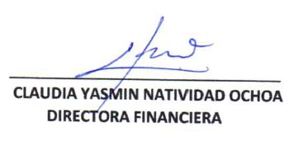
Bajo protesta de decir la verdad declaramos que los Estados Financieros y sus Notas, son razonablemente correctos y son responsabilidad del emisor.

